Chi tiết địa chất
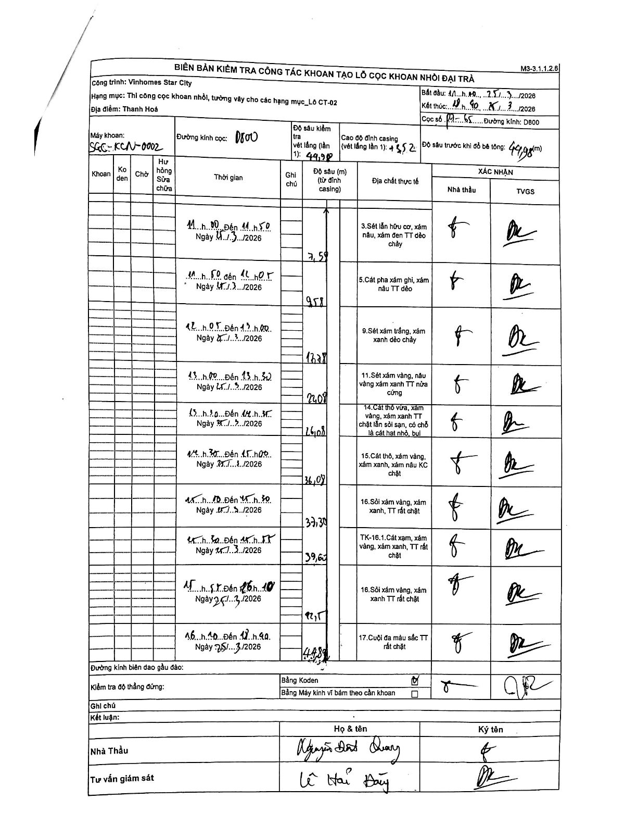
Dự án | Star City Thanh Hóa
Hạng mục | Thi công cọc khoan nhồi, tường vây cho các hạng mục_Lô CT-02
Tên bộ phận | Lô CT-02
Số hiệu cọc | P7-65
Tên Máy khoan | SGC-KCN0002
Đường kính | D800
Bắt đầu thi công | 11:00 25/03/2026
Kết thúc thi công | 18:40 25/03/2026

Địa chất TT | Đường kính | Mô tả lớp thiết kế | Từ (h) | Đến (h) | Cao độ từ | Cao độ đến | T.Gian (h) | Dài (m) | V (m/h) | Ghi chú
1 | D800 | Sét lẫn hữu cơ, xám nâu, xám đen TT dẻo chảy | 11:00 25/03/2026 | 11:50 25/03/2026 | 0 | -7.59 | 0.83 | 7.59 | 9.11
2 | D800 | Cát pha xám ghi, xám nâu TT dẻo | 11:50 25/03/2026 | 12:05 25/03/2026 | -7.59 | -9.58 | 0.25 | 1.99 | 7.96
3 | D800 | Sét xám trắng, xám xanh dẻo chảy | 12:05 25/03/2026 | 13:00 25/03/2026 | -9.58 | -17.78 | 0.92 | 8.2 | 8.95
4 | D800 | Sét xám vàng, nâu vàng xám xanh TT nửa cứng | 13:00 25/03/2026 | 13:30 25/03/2026 | -17.78 | -22.08 | 0.5 | 4.3 | 8.6
5 | D800 | Cát thô vừa, xám vàng, xám xanh TT chặt lẫn sỏi sạn, có chỗ là cát hạt nhỏ, bụi | 13:30 25/03/2026 | 14:30 25/03/2026 | -22.08 | -26.08 | 1 | 4 | 4
6 | D800 | Cát thô, xám vàng, xám xanh, xám nâu KC chặt | 14:30 25/03/2026 | 15:00 25/03/2026 | -26.08 | -36.07 | 0.5 | 9.99 | 19.98
7 | D800 | Sỏi xám vàng, xám xanh, TT rất chặt | 15:10 25/03/2026 | 15:30 25/03/2026 | -36.07 | -37.3 | 0.33 | 1.23 | 3.69
8 | D800 | TK-16.1. Cát xám, xám vàng, xám xanh, TT rất chặt | 15:30 25/03/2026 | 15:55 25/03/2026 | -37.3 | -39.63 | 0.42 | 2.33 | 5.59
9 | D800 | Sỏi xám vàng, xám xanh TT rất chặt | 15:55 25/03/2026 | 16:10 25/03/2026 | -39.63 | -42.5 | 0.25 | 2.87 | 11.48
10 | D800 | Cuội đá màu sắc TT rất chặt | 16:10 25/03/2026 | 18:40 25/03/2026 | -42.5 | -44.89 | 2.5 | 2.39 | 0.96

ẢNH BIÊN BẢN GỐC

